Sheet1
单号 | 件数 | 实重 | 总抛重 | 总体积 T.CBM | 中文品名 | 英文品名DESCRIPTION OF GOODS | 清关HS CODE | 单价 | 总数量 | 清关申报金额 （USD） | 中英文材质 MATERIAL | 中英文用途 USE FOR | 型号 MODEL | 品牌 LOGO | 买单/退税 | 图片
8512625634 | 26 | 293.60 | 384.79 | 2.30 | 花园围栏 | Garden Edging Borde | 3925900000 | 10.00 | 549 | 490.00 | 100%塑料100% plastic | 装饰 | 无 | 无 | 买单 | 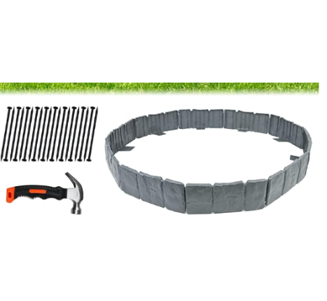
8512625693 | 40 | 578.00 | 597.40 | 3.58 | 泳池滤芯 | pool filter | 8413910000 | 6.00 | 1170 | 1020.00 | 纸/paper | filtered /过滤 | 无 | 无 | 买单 | 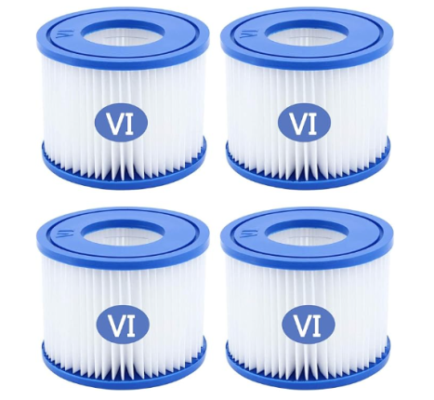
8512625623 | 24 | 226.60 | 580.42 | 3.48 | 香薰炉 | wax warmer | 6913100000 | 8.00 | 370 | 2160.00 | 陶瓷 | 家用 | 无 | 无 | 买单
8512625726 | 70 | 1086.60 | 1101.21 | 6.59 | 塑料保护罩 | Plastic protective cover | 8466200000 | 1.10 | 4200 | 220.00 | plastic | brace and fix | 无 | 无 | 买单 | 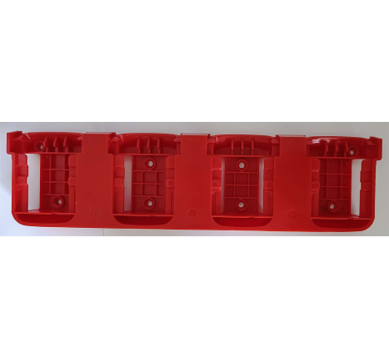
8512625660 | 32 | 532.60 | 625.25 | 3.74 | DIY缝纫模具套装 | DIY Quilting Mould Set | 3921199090 | 5.00 | 1516 | 80.00 | 亚克力 | DIY模具 | 无 | 无 | 买单 | 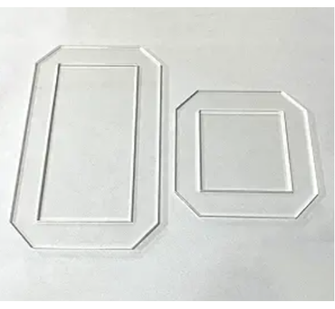
TF2603180034-TF2603180040 | 27 | 490.01 | 323.99 | 1.94 | 键鼠套装 | Keyboard and mouse set | 8471602000 | 5.00 | 540 | 2700.00 | 塑胶Plasticr | 输入数据Input data | SKM64-3 | SEENDA | 退税
TF2603170036 | 25 | 449.70 | 309.25 | 1.85 | 键盘 | keyboard | 8471602000 | 5.00 | 250 | 1250.00 | 塑胶Plasticr | 输入数据Input data | EK01 Plus | ProtoArc | 退税
VH20260322MC-55 | 55 | 1002.00 | 843.98 | 5.05 | 窗帘 | CURTAIN | 6303199100 | 130.00 | 165 | 21450.00 | Rayon and synthetic fiber 人造丝、人造纤维 | 家居窗户装饰 Window treatment | 无 | 无 | 退税
EYT03205207 | 73 | 735.20 | 1631.15 | 9.77 | LED装饰灯 | led decoration light | 9405429000 | 10.00 | 480 | 4800.00 | plastic 塑料/装饰Decorate | plastic 塑料/装饰Decorate | 无 | 无 | 退税
FBA1990RZ1HF | 34 | 706.60 | 460.02 | 2.75 | 电焊机 | electric welding machine | 8515390000 | 49.57 | 102 | 5056.28 | 塑料，金属Plastic, metal | 用于焊接配件Used for welding accessories | 无 | 无 | 退税
FBA198YW1187 | 5 | 95.26 | 78.05 | 0.47 | 球储存 | Ball Storage | 7326909000 | 29.99 | 220 | 6597.80 | 金属Metal | 球存储 | 无 | 无 | 退税 | 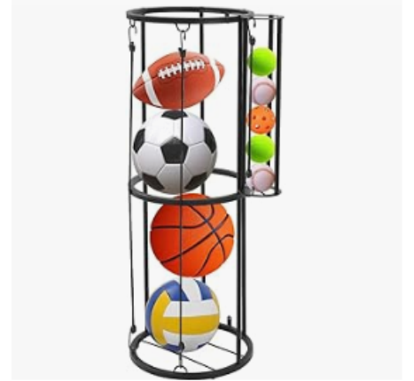
FBA1992BF3H9 | 1 | 13.47 | 8.48 | 0.05 | 眼影 | Eyeshadow | 85176299 | 1.00 | 144 | 144.00 | 矿物质粉 | 化妆 | 无 | 无 | 买单 | 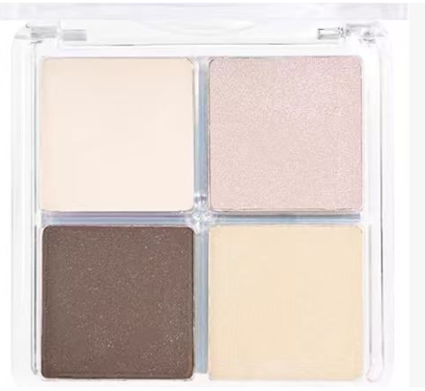
8512625645 | 44 | 514.19 | 379.93 | 2.28 | 纸杯架 | Cup Holder | 3926909090 | 5.00 | 1030 | 150.00 | 塑料 | 收纳 | 无 | 无 | 买单 | 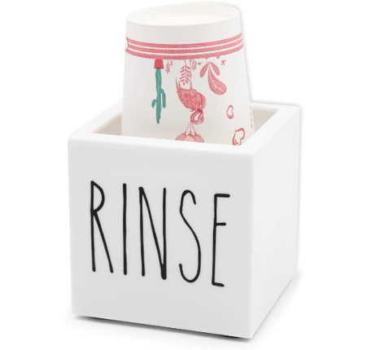
FBA1991PBFVC | 5 | 77.41 | 68.91 | 0.41 | 梭织 女士衬衣 | Woven Female shirt | 6106200090 | 3.00 | 477 | 1431.00 | 100%Polyester fiber 100%聚酯纤维 | 穿着 dress | 无 | 无 | 买单
FBA1991PC6YG | 4 | 66.30 | 55.78 | 0.33 | 梭织 女士衬衣 | Woven Female shirt | 6106200090 | 3.00 | 407 | 1221.00 | 100%Polyester fiber 100%聚酯纤维 | 穿着 dress | 无 | 无 | 买单
FBA1993T525Q | 2 | 25.40 | 22.07 | 0.13 | 梭织 男士衬衣 | Woven men's shirts | 6205300099 | 3.00 | 10 | 30.00 | 100%Polyester fiber 100%聚酯纤维 | 穿着 dress | 无 | 无 | 买单
 |  |  |  |  | 梭织 女士衬衣 | Woven Female shirt | 6106200090 | 3.00 | 55 | 165.00 | 100%Polyester fiber 100%聚酯纤维 | 穿着 dress | 无 | 无 | 买单
 |  |  |  |  | 梭织 女士长裤 | Woven women's trousers | 6104630090 | 3.00 | 10 | 30.00 | 100%Polyester fiber 100%聚酯纤维 | 穿着 dress | 无 | 无 | 买单
 |  |  |  |  | 梭织 男士长裤 | woven Men's trousers | 6103420090 | 3.00 | 18 | 54.00 | 100%Polyester fiber 100%聚酯纤维 | 穿着 dress | 无 | 无 | 买单
FBA1993V53NH | 6 | 122.20 | 86.43 | 0.52 | 梭织 女士长裤 | Woven women's trousers | 6104630090 | 3.00 | 353 | 1059.00 | 100%Polyester fiber 100%聚酯纤维 | 穿着 dress | 无 | 无 | 买单
20260320-75 | 75 | 1152.80 | 1074.32 | 6.43 | 迷你球 | mini-pickleballs | 39241000 | 3.00 | 180 | 540.00 | ABS | 健身 | 无 | 无 | 买单 | 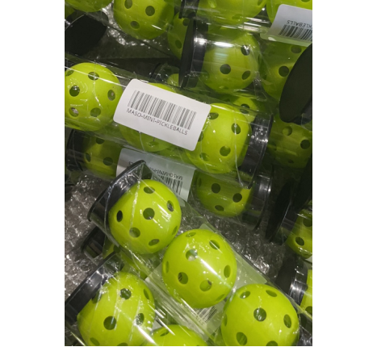
 |  |  |  |  | 地标 | FT-SOLO3 | 39241000 | 1.50 | 100 | 150.00 | ABS | 健身 | 无 | 无 | 买单 | 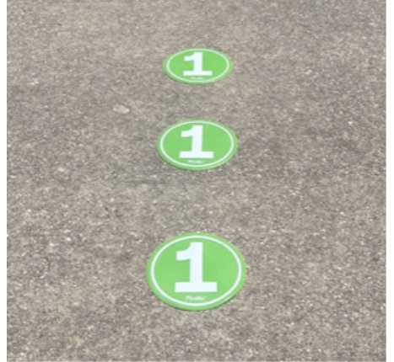
 |  |  |  |  | 静音球 | Silent Ball | 39241000 | 1.98 | 144 | 285.12 | ABS | 健身 | 无 | 无 | 买单 | 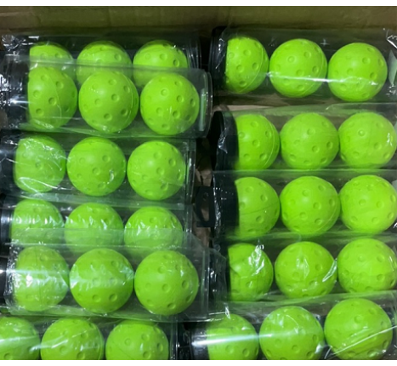
 |  |  |  |  | 球架 | Dink Net | 39241000 | 10.58 | 402 | 4253.16 | ABS | 健身 | 无 | 无 | 买单 | 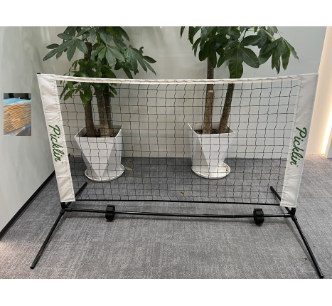
 |  |  |  |  | 球拍 | Mini Paddle | 39241000 | 10.12 | 90 | 910.80 | ABS | 健身 | 无 | 无 | 买单 | 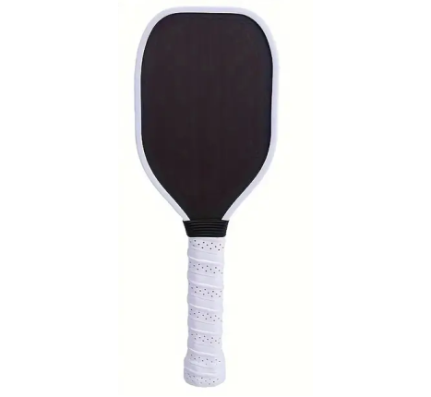
FBA19936DCXQ | 7 | 112.19 | 155.71 | 0.93 | 高跟女单鞋 | women's high heel shoes | 6404199000 | 42.99 | 153 | 6577.47 | 鞋面/Upper：人造PU/Artificial PU鞋底/Sole：橡胶/rubber | Wear 穿 | 无 | MAIERNISI JESSI | 买单
FBA19937D95J | 6 | 107.95 | 149.41 | 0.89 | 高跟女单鞋 | women's high heel shoes | 6404199000 | 42.99 | 148 | 6362.52 | 鞋面/Upper：人造PU/Artificial PU鞋底/Sole：橡胶/rubber | Wear 穿 | 无 | MAIERNISI JESSI | 买单
EYT03135039 | 10 | 81.74 | 117.95 | 0.71 | 热水器 | water heater | 8419110000 | 25.00 | 10 | 250.00 | 不锈钢/家用Stainless steel/household use | 不锈钢/家用Stainless steel/household use | 无 | 无 | 买单
EYT03165122 | 5 | 28.81 | 56.21 | 0.34 | 热水器 | water heater | 8419110000 | 25.00 | 5 | 125.00 | 不锈钢/家用Stainless steel/household use | 不锈钢/家用Stainless steel/household use | 无 | 无 | 买单
Y89668163 | 1 | 9.85 | 7.29 | 0.04 | 切药器 | pill cutter | 8205510000 | 1.00 | 125 | 125.00 | 塑料 | 切药器pill cutter | 无 | 无 | 买单
Y18618507 | 6 | 102.42 | 203.87 | 1.22 | 亚克力背景板 | Acrylic background board | 5604100000 | 50.00 | 48 | 2400.00 | 亚克力 | 挂墙展示 | 无 | 无 | 买单
FBA198VQH1TS | 12 | 215.82 | 296.84 | 1.78 | 高跟女单鞋 | women's high heel shoes | 6404199000 | 42.99 | 39 | 1676.61 | 鞋面/Upper：绒面/suede鞋底/Sole：橡胶/rubber | Wear 穿 | GG0101DKB3901 | Fereshte | 买单
 |  |  |  |  | 高跟女凉鞋 | women's high heel sandals | 6403990090 | 42.99 | 161 | 6921.39 | 鞋面/Upper：绒面/suede鞋底/Sole：橡胶/rubber | Wear 穿 | LX0132CMB3601 | Fereshte | 买单
FBA19902D46X | 8 | 103.66 | 163.54 | 0.98 | 高跟女单鞋 | women's high heel shoes | 6404199000 | 39.99 | 33 | 1319.67 | 鞋面/Upper：绒面/suede鞋底/Sole：橡胶/rubber | Wear 穿 | GG0072PSE3601 | MAIERNISI JESSI | 买单
 |  |  |  |  | 高跟女凉鞋 | High-heeled women's sandals | 6404199000 | 42.99 | 56 | 2407.44 | 鞋面/Upper：人造PU/Artificial PU鞋底/Sole：橡胶/rubber | Wear 穿 | LX0190VMR3601 | MAIERNISI JESSI | 买单
FBA198VQ17XM | 10 | 167.29 | 230.78 | 1.38 | 高跟女单鞋 | women's high heel shoes | 6404199000 | 42.99 | 44 | 1891.56 | 鞋面/Upper：绒面/suede鞋底/Sole：橡胶/rubber | Wear 穿 | GG0101VER4501 | Fereshte | 买单
 |  |  |  |  | 高跟女凉鞋 | women's high heel sandals | 6403990090 | 42.99 | 117 | 5029.83 | 鞋面/Upper：绒面/suede鞋底/Sole：橡胶/rubber | Wear 穿 | LX0132CMB3601 | Fereshte | 买单
FBA1991Q666P | 16 | 242.27 | 370.15 | 2.22 | 高跟女单鞋 | women's high heel shoes | 6404199000 | 39.99 | 30 | 1199.70 | 鞋面/Upper：绒面/suede鞋底/Sole：橡胶/rubber | Wear 穿 | GG0184WEG4201 | Peijely | 买单
 |  |  |  |  | 高跟女凉鞋 | women's high heel sandals | 6403990090 | 42.99 | 314 | 13498.86 | 鞋面/Upper：人造PU/Artificial PU鞋底/Sole：橡胶/rubber | Wear 穿 | LX0131DAT4301 | Peijely | 买单
FBA1991PRLDK | 1 | 16.32 | 25.53 | 0.15 | 高跟女单鞋 | women's high heel shoes | 6404199000 | 39.99 | 11 | 439.89 | 鞋面/Upper：绒面/suede鞋底/Sole：橡胶/rubber | Wear 穿 | GG0191PSE3601 | Peijely | 买单
 |  |  |  |  | 高跟女凉鞋 | women's high heel sandals | 6403990090 | 42.99 | 13 | 558.87 | 鞋面/Upper：人造PU/Artificial PU鞋底/Sole：橡胶/rubber | Wear 穿 | LX0131DBL3601 | Peijely | 买单
FBA1991QMK6W | 13 | 190.89 | 292.95 | 1.75 | 高跟女单鞋 | women's high heel shoes | 6404199000 | 39.99 | 23 | 919.77 | 鞋面/Upper：绒面/suede鞋底/Sole：橡胶/rubber | Wear 穿 | GG0184WEG4201 | Peijely | 买单
 |  |  |  |  | 高跟女凉鞋 | women's high heel sandals | 6403990090 | 42.99 | 248 | 10661.52 | 鞋面/Upper：人造PU/Artificial PU鞋底/Sole：橡胶/rubber | Wear 穿 | LX0131DAT4001 | Peijely | 买单
Y23794893 | 6 | 117.83 | 118.82 | 0.71 | 刮刀工具 | Caulk Remover Tool | 3926909090 | 1.20 | 780 | 936.00 | 金属 | 刮刀工具Caulk Remover Tool | 无 | 无 | 买单 | 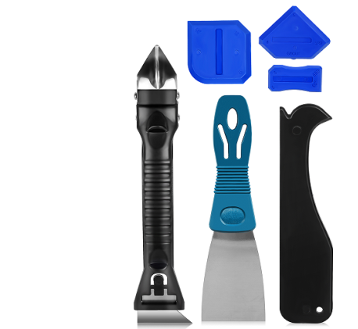
Y94488950 | 80 | 766.00 | 1850.48 | 11.08 | 换鞋凳 | Ottoman Footstool | 9401690090 | 5.00 | 120 | 600.00 | 布料+木架fabric+Wood | 凳子stool | 无 | 无 | 买单

